Backlog Produto
Backlog do Produto |  |  |  | Priorização VRDC
Este Backlog é uma sugestão de tarefas baseado nas tarefas do SpinOff , mas pode ser complementado com outras tarefas que forem necessárias para a execução do projeto. Desse modo, basta inserir os casos de uso/histórias específicos do projeto. |  |  |  | A priorização é importante para saber o que entregar primeiro ou desenvolver primeiro. O Owner ou o próprio cliente são importantes nessa decisão. Isso vai ajudar a planejar os Sprints.
Id | Fases | Tarefas (Casos de Uso/Histórias de Usuário/Tarefas do Processo/Outras Tarefas) | Estimativa | Id | Casos de Uso ou Histórias de Usuário | Priorização VRDC
Iniciação |  |  | Horas | Seq. | Descrição | Valor | Risco | Dependência | Complexidade Técnica | Prioridade
1 | Iniciação | Realizar o pré-projeto | 6 | 1 | Manter Produtos | 10 | 0 | 10 | 7 | 27
2 | Iniciação | Criar ambiente do projeto | 3 | 2 | Gerenciar Categoria | 10 | 0 | 10 | 10 | 30
3 | Iniciação | Definir escopo | 5 | 3 | Gerenciar Carrinho | 7 | 7 | 10 | 10 | 34
4 | Iniciação | Planejar o projeto | 20 | 4 | Manter Usuários | 5 | 0 | 10 | 5 | 20
5 | Iniciação | Aplicar Checlist da fase | 7 | 5 | Fazer Pedido | 7 | 0 | 10 | 5 | 22
6 | Iniciação | Revisar planejamento | 3 |  |  |  |  |  |  | 0
Elaboração |  |  | 44 |  |  |  |  |  |  | 0
7 | Elaboração | Planejar o Sprint |  |  |  |  |  |  |  | 0
8 | Elaboração | Estudar tecnologias |  |  |  |  |  |  |  | 0
9 | Elaboração | Preparar Ambiente de Desenvolvimento |  |  |  |  |  |  |  | 0
10 | Elaboração | Especificar UC01-Manter Clubes (escolhido para testar a arquitetura) |  |  |  |  |  |  |  | 0
11 | Elaboração | Modelar UC1 e Arquitetura |  |  |  |  |  |  |  | 0
12 | Elaboração | Implementar e testar unitariamente U01 |  |  |  |  |  |  |  | 0
13 | Elaboração | Criar Guia de Implementação |  |  |  |  |  |  |  | 0
14 | Elaboração | Implementar e testar a arquitetura |  |  |  |  |  |  |  | 0

15 | Elaboração | Aplicar Checklist da fase
16 | Elaboração | Revisar Planejamento
Construção |  |  | 0
17 | Construção | Planejar o Sprint
18 | Construção | Especificar UC01-Manter Clubes
19 | Construção | Modelar UC1
20 | Construção | Implementar e testar unitariamente U01
21 | Construção | Projetar Testes UC01
22 | Construção | Executar Testes UC01
23 | Construção | Especificar UC02-Manter Atleta
24 | Construção | Modelar UC2
25 | Construção | Implementar e testar unitariamente U02
26 | Construção | Projetar Testes UC02
27 | Construção | Executar Testes UC02
28 | Construção | Especificar UC03-Manter Categorias
29 | Construção | Modelar UC3
30 | Construção | Implementar e testar unitariamente U03
31 | Construção | Projetar Testes UC03
32 | Construção | Executar Testes UC03
33 | Construção | Especificar UC???

34 | Construção | Aplicar Checklist da fase
35 | Construção | Revisar Planejamento
Transição |  |  | 0
36 | Transição | Planejar o Sprint
37 | Transição | Projetar Testes de Sistema
38 | Transição | Executar Testes de Sistema
39 | Transição | Corrigir Defeitos
40 | Transição | Planejar Implantação (criar Guia de Implantação)
41 | Transição | Elaborar Material de Suporte e Treinamento
42 | Transição | Preparar Ambiente de Produção
43 | Transição | Implantar o Produto no Ambiente de Produção
44 | Transição | Aplicar Checklist da fase
 |  |  | 0
 |  |  | 44

Sprint1
Gráfico BurnDown
 | Restante | Estimado
Horas estimadas | 55 | 55
30/jan |  | 50
Dia 2 |  | 44
Dia 3 |  | 39
Dia 4 |  | 33
Dia 5 |  | 28
Dia 6 |  | 22
Dia 7 |  | 17
Dia 8 |  | 11
Dia 9 |  | 6
Dia 10 |  | 0
Backlog Sprint | Horas estimadas | 2018-01-30 | Dia 2 | Dia 3 | Dia 4 | Dia 5 | Dia 6 | Dia 7 | Dia 8 | Dia 9 | Dia 10
Realizar o pré-projeto | 9
Criar ambiente do projeto | 3
Definir escopo | 9
Planejar o projeto | 20
Aplicar Checlist da fase | 6
Revisar planejamento | 8

Restante | 55
Estimado | 55 | 50 | 44 | 39 | 33 | 28 | 22 | 17 | 11 | 6 | 0
Diferença estimado/planejado | 55 | 55 | 55 | 55 | 55 | 55 | 55 | 55 | 55 | 55 | 55
Percentual executado | 100% | 0% | 0% | 0% | 0% | 0% | 0% | 0% | 0% | 0% | 0%
Capacidade do Time | 20 | Horas

 |  |  |  |  |  |  |  |  |  |  |  | Nome da Planilha | Template - Planejamento e Controle do Projeto.xltx'!Restante

#Estimativa-APF#
APF (Método de estimativa de tamanho de sistema)
Instruções de Preenchimento
As colunas em amarelo escuro são prenchidas durante a contagem e normalmente não são alteradas durante a execução do projeto.
As colunas em amarelo claro são preenchidas durante
As células em branco contém fórmulas e não devem ser editadas
1
2
3
4
Funções de Dados (Arquivo/Tabela) |  | Funções de Transacionais (caso de uso/história) |  | Funções de Dados |  |  |  |  | Fator de Ajuste
Arquivos/Tabelas | Complexidade | Caso de Uso/História | Complexidade | Tipo de Função | Simples | Média | Complexa | Contribuição | Características do sistema | GI
Cliente | Média | Manter usuarios | Simples | ALI | 2 | 0 | 0 | 8 | Comunicação de Dados | 4
Administrador | Complexa | gerenciar carrinho | Complexa | AIE |  |  |  | 0 | Processamento de Dados Distribuído | 3
Vendas | Média | manter produtos | Média | Funções Transacionais |  |  |  |  | Desempenho | 4
Carrinho | Complexa | fazer pedido | Média | Tipo de Função | Simples | Média | Complexa | Contribuição | Utilização de Equipamento | 3
Categoria | Complexa | gerenciar categoria | Complexa | EE | 1 |  |  | 3 | Volume de Transações | 5 | x
Produto | Média |  |  | SE |  |  |  | 0 | Entrada de Dados On-line | 3
 |  |  |  | CE | 1 |  |  | 3 | Usabilidade | 3
 |  |  |  | PFNA - Pontos de Função Não Ajustados: |  |  |  | 14 | Atualização On-line | 3
 |  |  |  |  |  |  |  |  | Processamento Complexo | 2
 |  |  |  |  |  |  |  |  | Reusabilidade | 2
 |  |  |  |  |  |  |  |  | Facilidade de Implantação | 3
 |  |  |  |  |  |  |  |  | Facilidade Operacional | 3
 |  |  |  |  |  |  |  |  | Múltiplos Locais e Organizações do Usuário | 2
 |  |  |  |  |  |  |  |  | Manutenibilidade | 3
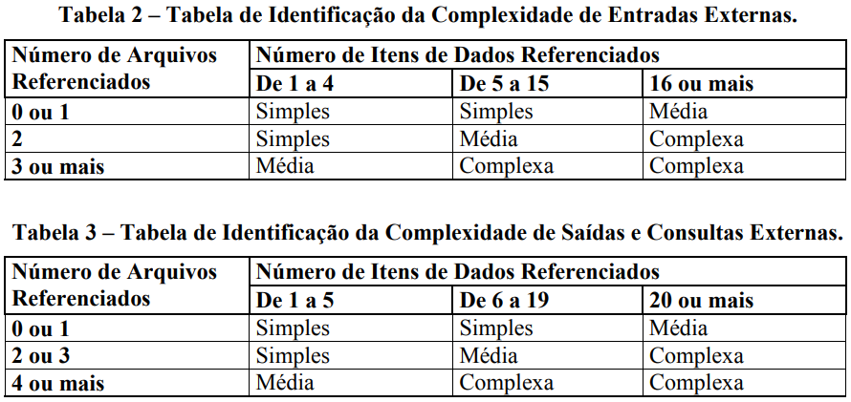
 |  |  |  |  |  |  |  |  | NIT - Nível de Influência Total: | 43
 |  |  |  |  |  |  |  |  | VFA - Valor do Fator de Ajuste: | 1.08
 |  |  |  |  |  |  |  |  | PFA - Pontos de Função Ajustados: | 15.12
 |  |  |  |  |  |  |  |  | Produtividade da Tecnologia Escolhida (hs/pto): | 19
 |  |  |  |  |  |  |  |  | Esforço estimado (Horas): | 287

#Planejamento-APF#
Esta planilha deve ser utilizada como sugestão ou base para o planejamento inicial

Planejamento Estimado |  |  | Estimativa de distribuição de esforço por Fase (horas)
Esforço total estimado | 287 | horas | DISCIPLINAS | Iniciação |  | Elaboração |  | Construção |  | Transição
Ajuste base histórica (margem de erro da estimativa) | 0% | % de erro |  | Horas |  | Horas |  | Horas |  | Horas |  | Totais/Disciplina
Esforço total ajustado | 287 | horas |  | 14 | 5% | 57 | 20% | 187 | 65% | 29 | 10%
Qde de pessoas (Desenvolvedores) | 1 |  | Requisitos | 8 | 55% | 17 | 30% | 22 | 12% | 1 | 5% | 49
Jornada de trabalho (semanal por desenvolvedor) | 40 | horas/semana | Análise e Design | 2 | 15% | 11 | 20% | 19 | 10% | 1 | 5% | 34
Número de semanas por sprint | 2 | semanas | Implementação | 0 | 2% | 11 | 20% | 75 | 40% | 4 | 15% | 91
Capacidade estimada do time/sprint | 80 | horas | Teste | 1 | 5% | 5 | 8% | 19 | 10% | 3 | 10% | 27
Qde de semanas estimada | 7 | semanas | Implantação | 0 | 0% | 1 | 2% | 9 | 5% | 3 | 10% | 13
Qde de meses estimada | 2 | meses | Desenvolvimento | 11 | 77% | 46 | 80% | 144 | 77% | 13 | 45%
Qde de Sprints sugerido | 4 | Sprints | Gerenciamento de Configuração | 0 | 3% | 5 | 8% | 24 | 13% | 9 | 30% | 38
 |  |  | Gerenciamento de Projeto | 3 | 20% | 7 | 12% | 19 | 10% | 7 | 25% | 36
 |  |  | Gerenciamento do Projeto | 3 | 23% | 11 | 20% | 43 | 23% | 16 | 55%
Análise Financeira |  |  | Totais/Fase | 14 | 100% | 57 | 100% | 187 | 100% | 29 | 100% | 287
Valor hora média desenvolvedor | R$ 20.00
Custo direto | R$ 5,745.60
Observar a capacidade do time para dimensionar o esforço nos sprints.
Percentual do custo indireto | 0%
Custo indireto | R$ -
Custo total | R$ 5,745.60
Percentual de lucro desejado | 20%
Valor lucro | R$ 1,149.12
Preço final | R$ 6,894.72

